見積書作成時の留意点
見積書作成時の留意点
 |  |  | ●課税対象の区別【内訳例】
●経済産業省の経費項目 |  |  | 費用 | 内訳例 | 消費税 | 備考
経済産業省「委託事業事務処理マニュアル」の経費項目に沿っている「見積内訳」シートを使用すること |  |  | Ⅰ．人件費
【提出】 |  |  | 海外人件費 | 現地作業（海外出張中の日誌） | 不課税
①見積書表紙（押印） |  |  | 国内人件費 | 国内作業（国内勤務の日誌） | 課税
②見積内訳 |  |  | Ⅱ．業務費
③人件費単価根拠資料 |  |  | 旅費／海外旅費
④一般管理費率算定表 ※該当する場合 |  |  | 航空賃 | 国際航空券代（日本出発地-海外目的地） | 不課税 | 旅行代理店の請求書等の記載、または旅行代理店にお問合せください
⑤再委託費率が50％を超える理由書 ※該当する場合 |  |  |  | 国際観光旅客税 | 不課税
 |  |  |  | 燃油サーチャージ/航空保険料 | 不課税
●課税対象の区別 |  |  |  | 現地空港税 | 不課税
消費税は、国外取引は不課税、国内取引は課税として計上してください。 右記【内訳例】参照 |  |  |  | 国内空港使用料 | 課税
（消費税法に基づく国税庁の指導に基づき、国内業務のみ課税対象として契約、経理処理を行うため） |  |  |  | 国内旅客保安サービス料 | 課税
※詳細は「消費税取扱い」シートを参照 |  |  |  | 旅行代理店の発券手数料 | 課税
 |  |  | 海外日当 | 海外出張の日当 | 不課税 | 旅費は各社の外国旅費、国内旅費規程に基づき記載すること
●人件費単価 |  |  | 国内日当 | 国内出張の日当 | 課税
「委託事業事務処理マニュアル」 を参照し、健保等級単価、実績単価、コスト実績単価、受託単価の |  |  | 海外宿泊費 | 海外のホテル代 | 不課税
いずれかを選択の上、設定する。下記根拠資料を見積に添付して提出すること。 |  |  | 国内宿泊費 | 国内のホテル代 | 課税
 |  |  | 海外旅行保険 | 海外出張中の保険料 | 不課税
手法 | 単価 | 単価設定の根拠資料 | 現地交通費 | 海外での電車、レンタカー、タクシー等 | 不課税
手法１ | 健保等級単価 | ・健保等級証明書 | 国内交通費 | 〇〇駅⇔成田空港、空港バス等 | 課税 | 電車やバス、タクシー、ガソリン代などの交通費は内税 ⇒割戻しで税抜き額を求める
手法２ | 実績単価 | ・人件費実績単価算出表 （＊書式あり）
手法３ | コスト実績単価 | ・時間あたりの人件費単価計算の基礎となる資料 ・時間あたりの間接的経費の基礎となる資料
手法４ | 受託単価 | ・単価表 | ●経費の流用
 |  | ・以下いずれかの資料 | 流用額が10％以内であれば、計画変更をしなくとも精算できるが、
 |  | ①当該単価規程等が公表されていることがわかるもの。 | 人件費と一般管理費は増やすことができない。
 |  | ②経済産業省以外の官公庁で当該単価の受託実績が分かるもの。
 |  | ③官公庁以外で当該単価での複数の受託実績が分かるもの。

●一般管理費率
「一般管理費率算定表」（＊書式あり）に、計算の根拠（決算書の損益計算書等）を添付し提出すること。
「委託事業事務処理マニュアル」に沿って一般管理費率を算定する。
一般管理費＝（Ⅰ．人件費＋Ⅱ．事業費）＜Ⅲ．再委託・外注費を除く＞×一般管理費率
※手法４ 受託単価を使用する場合、単価に一般管理費が含まれている場合は計上不可。

●５０％を超える再委託費（共同提案者分も含む）
契約金額に対する再委託費の額（外注費を含む。）の割合が５０％を超える場合には、
提案書テンプレートの様式3 別添１の「再委託費率が50%を超える理由書」を提出すること。

●共同提案者の見積内訳
共同提案の場合、提案者の見積内訳の再委託費として共同提案者の不課税と課税分の合計額を記載すること。
なお、提案時は審査のため、共同提案者の見積内訳と根拠資料（人件費、一般管理費率）も提出すること。

◆提案時見積書 |  | 提案者：〇〇株式会社 共同提案者：株式会社△△

見積書表紙
〇〇株式会社
株式会社△△
見積内訳
Ⅰ人件費
Ⅱ事業費
Ⅲ再委託・外注費
〇〇株式会社
見積内訳
不課税対象 課税対象
Ⅲ再委託・外注費
再委託先B 1,000,000 3,000,000

消費税取扱い
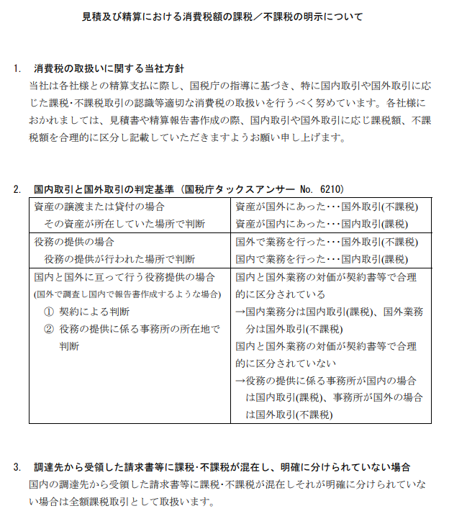
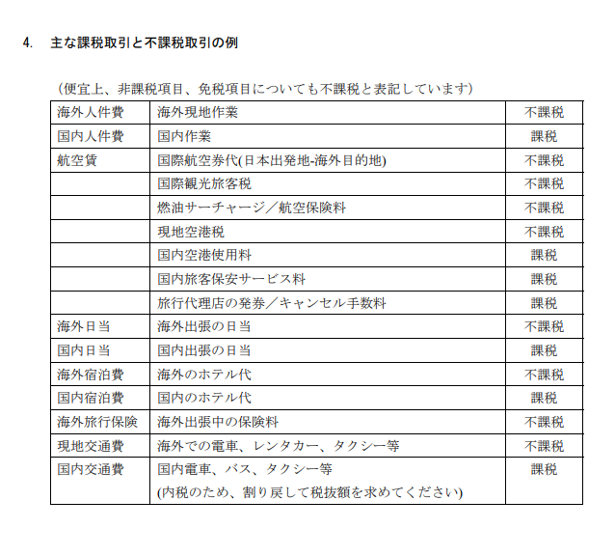

（提案時）見積書表紙
 |  |  |  |  |  |  |  | 令和 年 月 日 |  | ※公示日以降

提案書様式１に記載の「提案者」の氏名とし、社印を押印すること。共同提案者からの見積表紙の提出は求めない。
パシフィックコンサルタンツ株式会社
グローバルカンパニー 国際開発部 御中

 |  |  |  |  | 住所
 |  |  |  |  | 会社
 |  |  |  |  | 氏名 |  |  |  |  | ※押印

見積書

令和5年度「二国間クレジット取得等のためのインフラ整備調査事業（JCM実現可能性調査）」（ここに提案業務件名を記入）提案のため、下記の通りお見積り申し上げます。

見積金額 |  | 0 |  | 円 | （税込）
（税抜金額 |  | 0 |  | 円）

内訳 | 不課税対象 |  | 0 |  |  | 円
 | 課税対象(10％) |  | 0 |  |  | 円 | 消費税及び 地方消費税 | 0 | 円

件名
令和5年度「二国間クレジット取得等のためのインフラ整備調査事業（JCM実現可能性調査）」（ここに提案業務件名を記入）

内訳は別添のとおり

【記載例】見積内訳
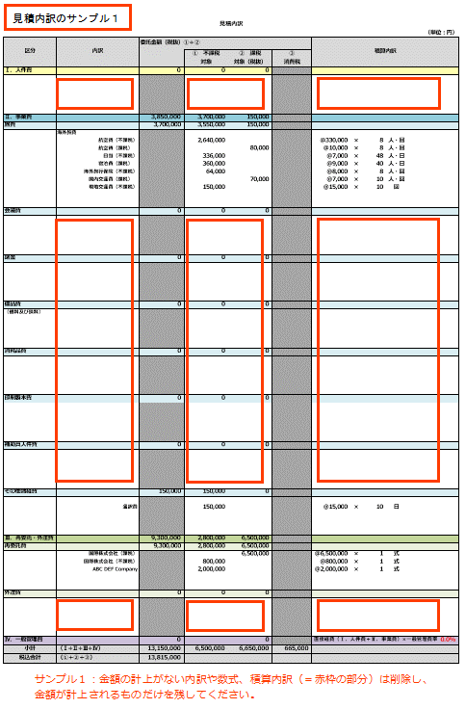
見積内訳
 |  |  |  |  |  |  |  |  |  |  |  | （単位：円）
区分 | 内訳 | 委託金額（税抜）①＋② |  |  |  | 積算内訳
 |  |  | ① 不課税 対象 | ② 課税 対象（税抜） | ③ 消費税
Ⅰ．人件費 |  | 7,000,000 | 3,500,000 | 3,500,000
 | 海外人件費
人件費単価の根拠資料を併せて提出すること。
 | 上級研究員 |  | 2,000,000 |  |  | @20,000 | × | 100.0 | 時間 |  |  |  | ※人件費単価の根拠資料を併せて提出
海外と国内で発生する人件費を分けて計上すること。
 | 主任研究員 |  | 1,000,000 |  |  | @10,000 | × | 100.0 | 時間
 | 研究員 |  | 500,000 |  |  | @5,000 | × | 100.0 | 時間
 |  |  |  |  |  |  | × |  | 時間
 |  |  |  |  |  |  | × |  | 時間

内訳は、費用に合わせて適宜変更すること。
旅費は必要な詳細を記載すること。
人件費単価根拠資料に記載されている役職または階級を記入すること。
 | 国内人件費
 | 上級研究員 |  |  | 2,000,000 |  | @20,000 | × | 100.0 | 時間
 | 主任研究員 |  |  | 1,000,000 |  | @10,000 | × | 100.0 | 時間
 | 研究員 |  |  | 500,000 |  | @5,000 | × | 100.0 | 時間
①不課税対象、②課税対象税抜、③消費税は別掲のため、単価に含まれている場合は除外して計上のこと。
 |  |  |  |  |  |  | × |  | 時間
 |  |  |  |  |  |  | × |  | 時間

Ⅱ．事業費 |  | 3,362,000 | 2,000,000 | 1,362,000
旅費 |  | 2,010,000 | 1,800,000 | 210,000
 | 海外旅費 |  |  |  |  |  |  |  |  |  |  |  | ※①不課税対象、②課税対象税抜、③消費税は別掲のため、単価に含まれている場合は除外して計上のこと。
 | 海外出張旅費（不課税） |  | 1,800,000 |  |  | @300,000 | × | 6 | 人・回
 | 海外出張旅費（課税） |  |  | 60,000 |  | @10,000 | × | 6 | 人・回
 | 国内旅費 |  |  |  |  |  |  |  |  |  |  |  | ※各社の旅費規程に基づき記載すること
 | 国内出張旅費 |  |  | 150,000 |  | @50,000 | × | 3 | 人・回
各社の旅費規程に基づき記載すること
会議費 |  | 200,000 | 0 | 200,000
 | 会場借料（会議名） |  |  | 200,000 |  | @100,000 | × | 2 | 回
計上がない項目があれば行ごと削除すること。

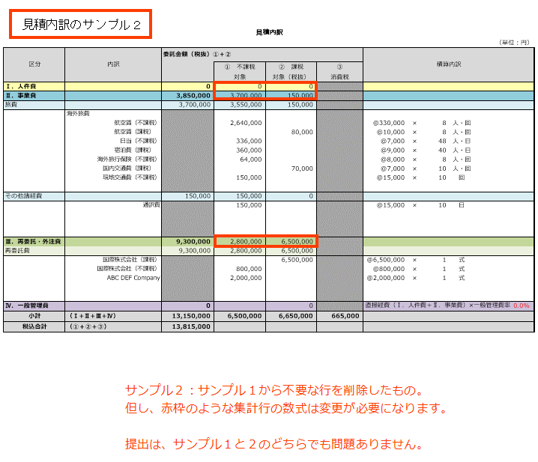
謝金 |  | 160,000 | 0 | 160,000
 | 委員謝金（○○委員会） |  |  | 100,000 |  | @10,000 | × | 2.0 | 時間 | × | 5 | 人
 | 講師謝金（講演内容） |  |  | 60,000 |  | @30,000 | × | 2 | 回

備品費 |  | 600,000 | 0 | 600,000
（借料及び損料） | 機器リース代（機器種別） |  |  | 600,000 |  | @100,000 | × | 6 | ヶ月

消耗品費 |  | 100,000 | 0 | 100,000
 | （消耗品名） |  |  | 100,000 |  | @10,000 | × | 10 | 個

印刷製本費 |  | 50,000 | 0 | 50,000
 | パンフレット印刷費 |  |  | 50,000 |  | @1,000 | × | 50 | 部

補助員人件費 |  | 32,000 | 0 | 32,000
 | （作業名） |  |  | 32,000 |  | @2,000 | × | 8 | 時間 | × | 2 | 人

その他諸経費 |  | 210,000 | 200,000 | 10,000
 | 通信運搬費（郵送料、運送費等） |  |  | 10,000 |  | @1,000 | × | 10 | 件
 | 通訳費 |  | 200,000 |  |  | @20,000 | × | 10 | 日
再委託費については、再委託先別に見積内訳と根拠資料を提出し、ここには不課税と課税対象別の合計額を記載する。

Ⅲ．再委託・外注費 |  | 2,500,000 | 1,000,000 | 1,500,000
再委託費 |  | 2,000,000 | 1,000,000 | 1,000,000
 | （○○株式会社） |  |  | 1,000,000 |  | @1,000,000 | × | 1 | 式
 | （xxxx,Ltd.） |  | 1,000,000 |  |  | @1,000,000 | × | 1 | 式

一般管理費率はこちらに入力すること。10％ではない任意の率を計上する場合は、小数点第２位を切り捨てて率を設定する。
外注費 |  | 500,000 | 0 | 500,000
 | シンポジウム開催支援費（事業者名） |  |  | 500,000 |  | @500,000 | × | 1 | 式

小数点以下切り捨てとする。

Ⅳ．一般管理費 |  | 1,036,200 |  | 1,036,200 |  | 直接経費（Ⅰ．人件費＋Ⅱ．事業費）×一般管理費率 |  |  |  |  |  | 10.0%
小計 | （Ⅰ+Ⅱ+Ⅲ+Ⅳ） | 13,898,200 | 6,500,000 | 7,398,200 | 739,820
税込合計 | （①＋②＋③） | 14,638,020

一般管理費＝直接経費（Ⅰ．人件費＋Ⅱ．事業費）×一般管理費率 ※直接経費に、「Ⅲ．再委託・外注費」を含めない
受託単価に一般管理費が含まれる場合は、「受託単価適用のため計上しない」と記載する。

一般管理費率算定方法
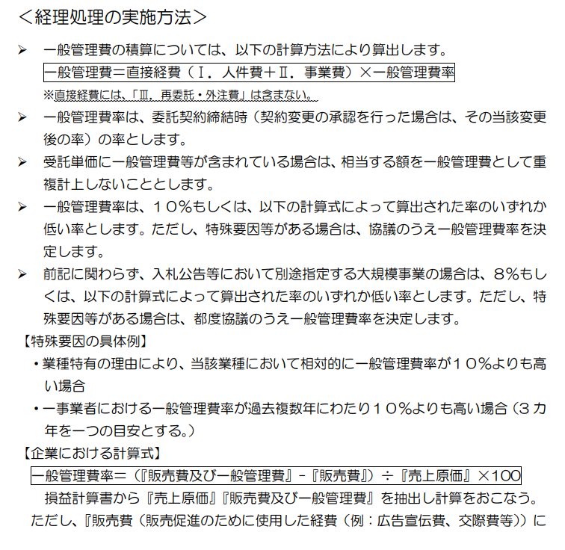
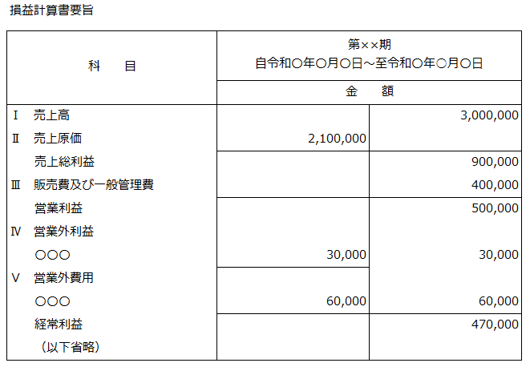
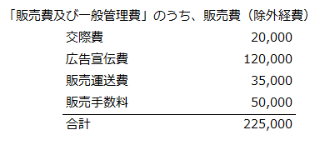
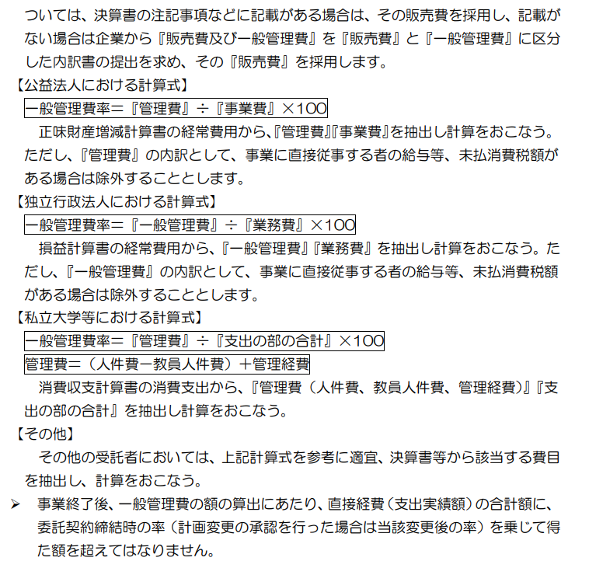
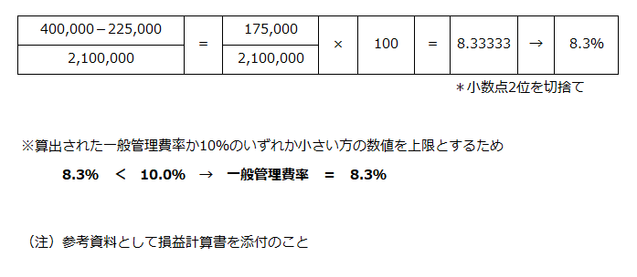
一般管理費率算定の方法「委託事業事務処理マニュアル」より | 一般管理費率算定方法

【記載例】一般管理費率算出表
一般管理費率算出表

 |  |  |  |  |  | ○○○○株式会社

該当する場合は再委託先分も提出する。

一般管理費 | × | 100
売上原価

必要な算式があれば記載する。

一般管理費の額を入力する。

損益計算書より算出 |  |  | 一般管理費率
175,000 | × | 100 | ＝ | 8.3333333333 | → | 8.3％
2,100,000
売上原価の額を入力する。
 |  |  |  |  | 小数点2位を切捨て

※算出された一般管理費率か10％のいずれか小さい方の数値を上限とするため
8.3％ ＜ 10.0％ → 一般管理費率 ＝ 8.3％

比較後、決定した率を記入する。
（注）損益計算書要旨等の資料を添付のこと

